Лист1
Янги М-Назорат тизимига махалла 7 талик рахбарларига доступ бериш тўғрисида МАЪЛУМОТ

№ | Қилинадиган ишлар | Масуллар | Расм | Телефон раками | код
1 | Маҳалла раислари | Якубов Санжар Пирнафасович |  | 91-430-02-02 | 1234
2 | Ҳоким ёрдамчилари | Саратанов Сардор Шавкатович | 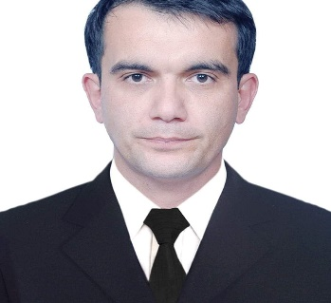 | 93-750-83-00 | 1234
3 | Профилақтика инспекторлари | Машарипов Ғулом Машарипович | 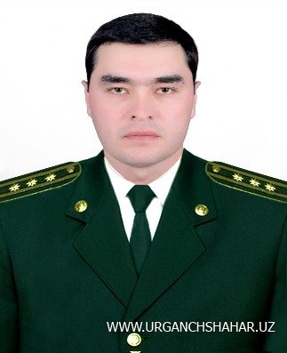 | 99-965-75-34 | 1234
4 | Ёшлар етакчилари | Мадрахимов Зафарбек Мухторович |  | 95-210-17-39 | 1234
5 | Хотин-қизлар фаоли | Мусаева Ирода Мансурбековна | 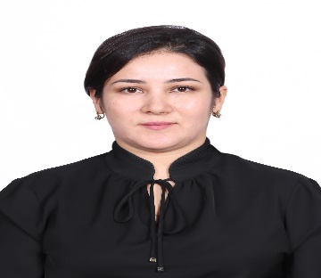 | 90-078-49-07 | 1234
6 | Ижтимоий ходим | Ўрунов Иброхим Матчанович | 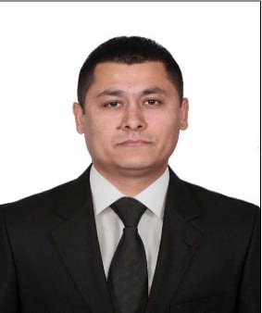 | 99-966-99-01 | 1234
7 | Солиқ ходимлари | Абдуллаев Сардор Аминбаевич | 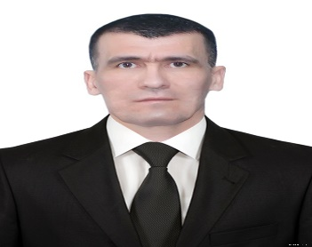 | 97-211-33-66 | 1234

